Hoja1
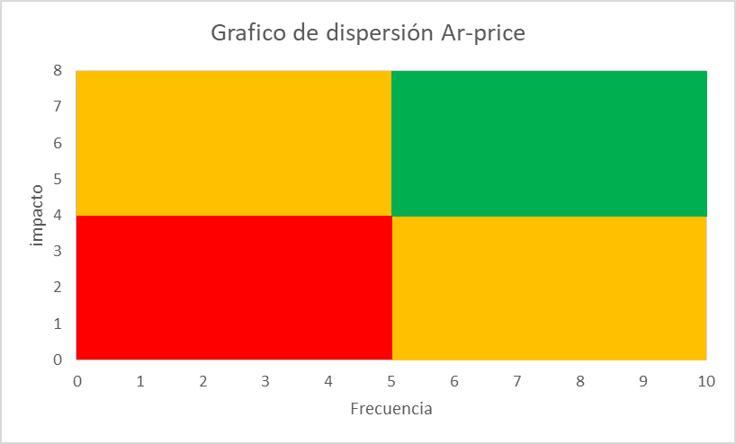
proyecto | frecuencia | impacto
Ar-price | 9 | 7

